插座预留图片版
插座预留攻略
序号 | 空间 | 位置 | 功率 | 个数及类型 | 备注
1 | 入户 | 门上方 | 10A | 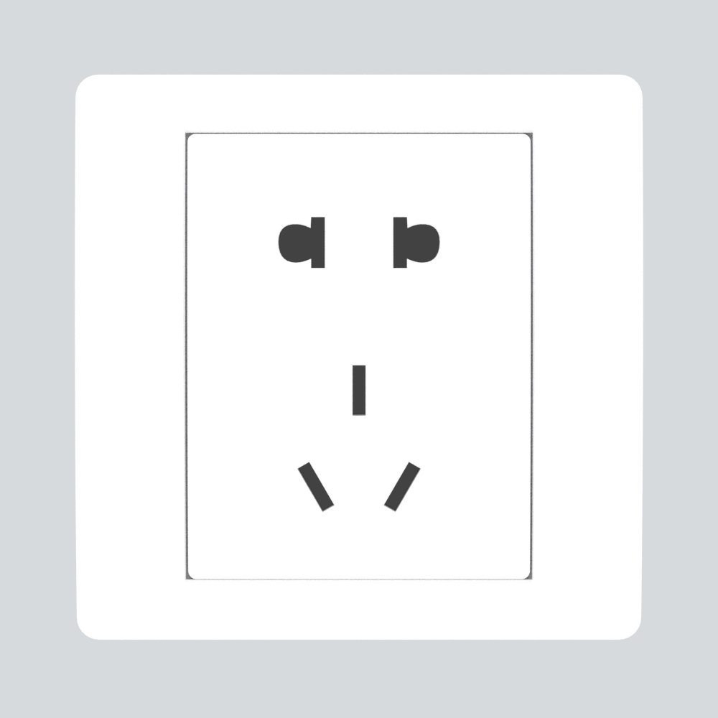
 |  | 鞋柜 | 10A
2 | 客厅 | 沙发两侧 | 10A | 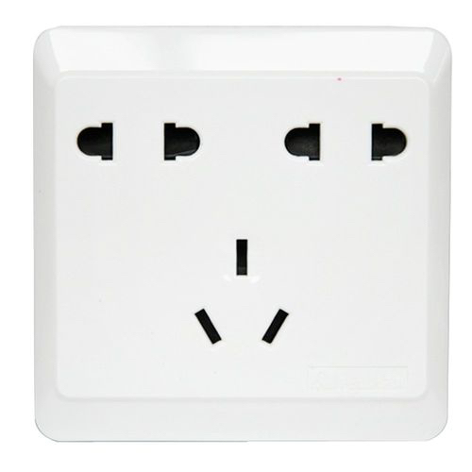
 |  | 电视柜 | 10A | 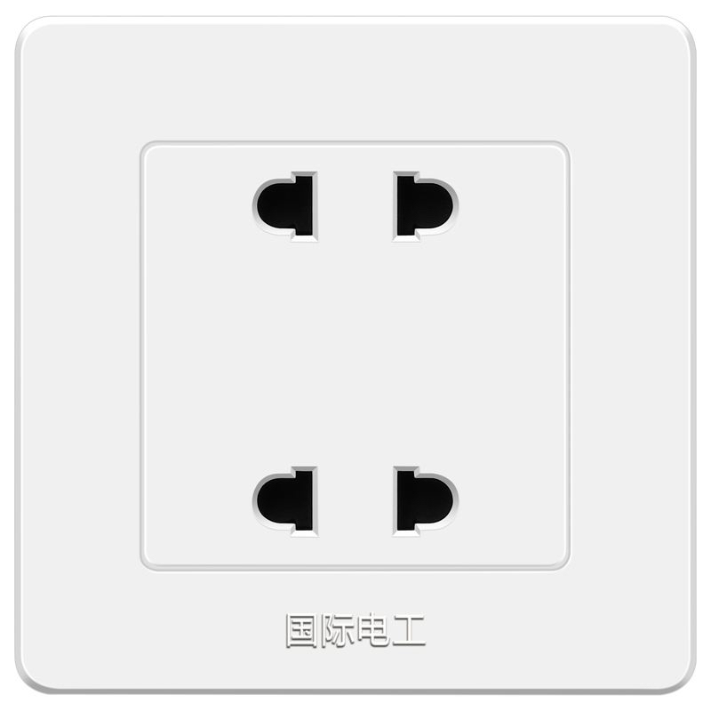 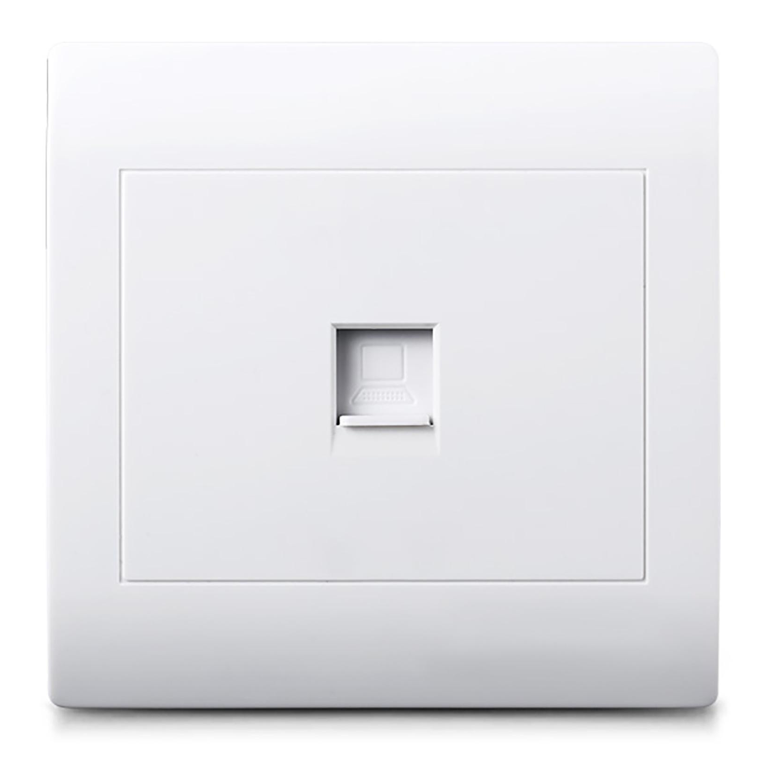 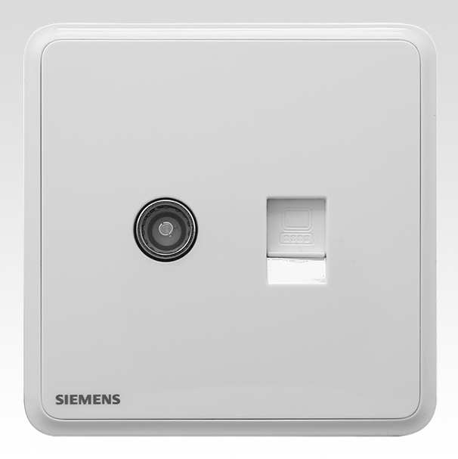
3 | 卧室 | 床头两侧 | 10A |  | 建议不要买加USB或者TYPE-c的插座，价格贵，充电速度慢
 |  | 床尾 | 10A | 
4 | 书房 | 书桌 | 10A
5 | 厨房 | 冰箱位置 | 隐藏式10A | 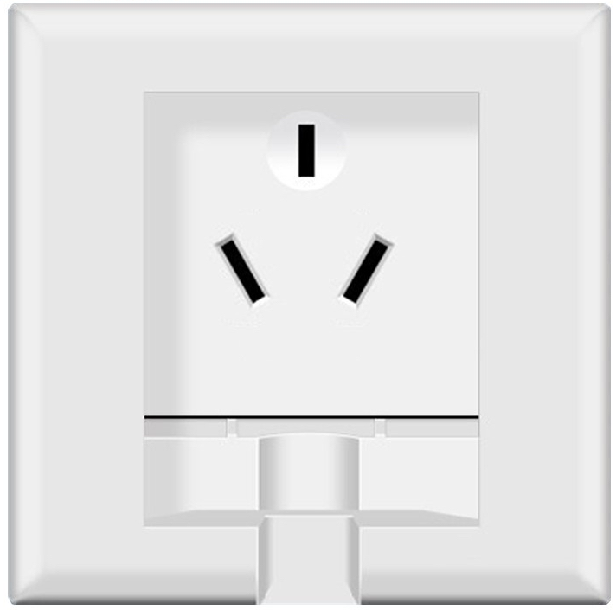
 |  | 小家电位置 | 10A
 |  | 蒸烤箱位置 | 16A | 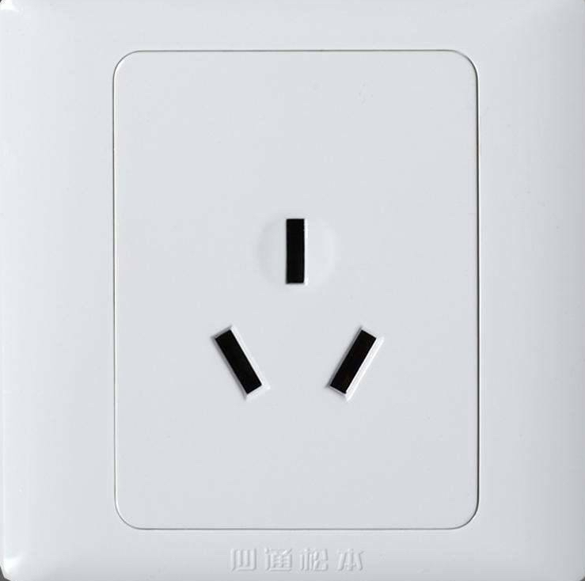 | 看蒸烤箱是否分体
 |  | 消毒柜位置 | 10A
 |  | 洗碗机位置 | 10A
 |  | 洗菜盆下面 | 10A
6 | 卫生间 | 洗漱台 | 10A防溅盒 | 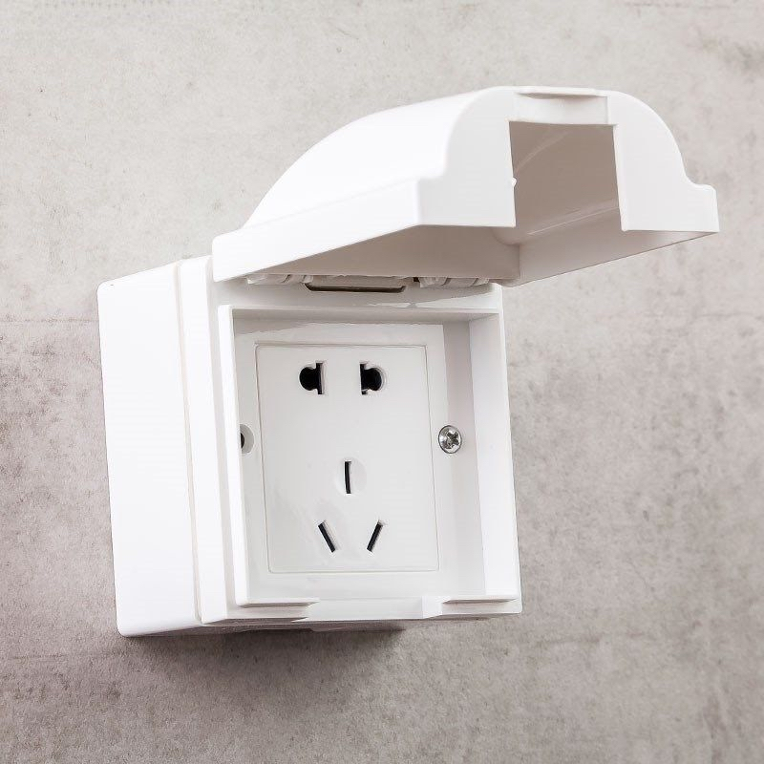
 |  | 卫浴柜 | 16A防溅盒
 |  | 马桶区 | 10A防溅盒
7 | 生活阳台 | 洗衣烘干机位置 | 10A防溅盒
 |  | 家政区位置 | 10A防溅盒

